Frequencies
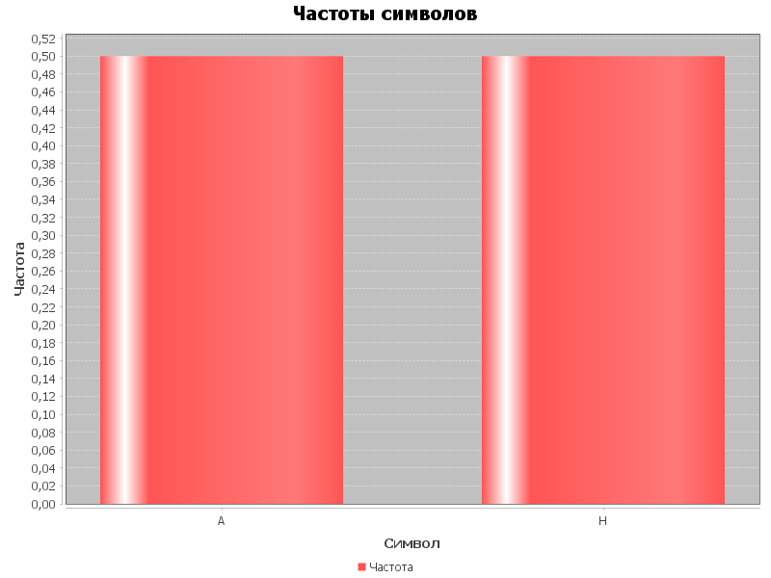
Символ | Частота
A | 0.5
H | 0.5

